상품제안서
다이아 손난로 핸드워머 보조배터리10000mA | 상품코드: F22977

 |  |  |  |  |  |  | 02-412-0044 | www.easy1.co.kr
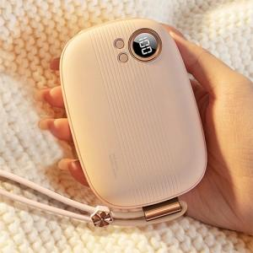

【상세/제작정보】

【인쇄/포장옵션】 | 실크 / 포장지포장

【공급단가】 | 수량 | 50~ | 100~ | 500~ | 1,000~ | 2,000~
*VAT별도 | 단가 | 30,100원 | 29,020원 | 27,950원 | 26,870원 | 25,800원

【상품 URL】 | https://dev.easy1.co.kr:443/src/goods_detail.php?gdno=22977

